ST2023
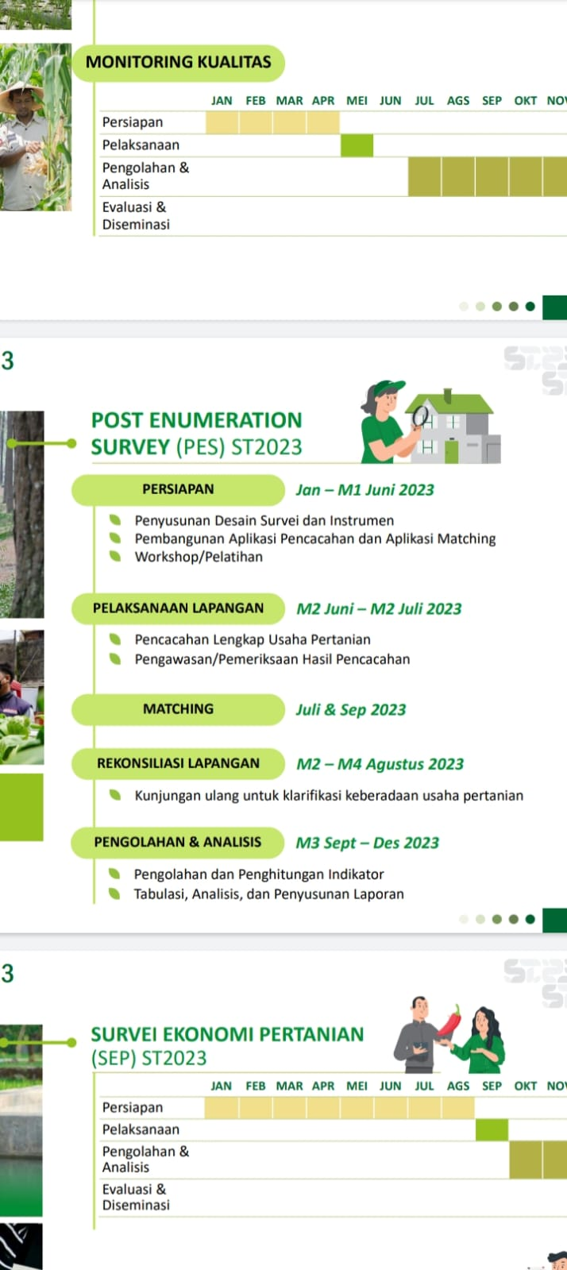

Pelaksanaan ST2023

M1-M4 Mei 2023

